Datos personales
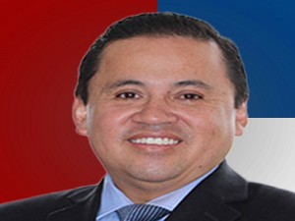

Nombres: | René Patricio
Apellidos: | Bedón Garzón
Facebook: | https://www.facebook.com/renebedong/
Twitter: | @renebedon
Descripción:

